data
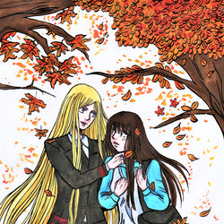


作品名稱 | 作者 | 作品
毘沙より | Connan
蠃蚌夜トログ | solenge

名 | 無二

Yato! | Fennes Xelhes

Metamorphosis | Pam

デリバリーゴッド | 無二
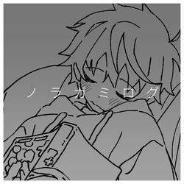
無題 | リオ

ノラガミ ログ | かた

雨 | リオ

母の日 | Connan

ノラガミ | みやま

無題 | 識名 和葉

『午夜の待ち合わせ』 | casshern.exe
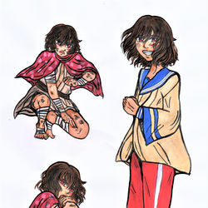
夏 | 無二
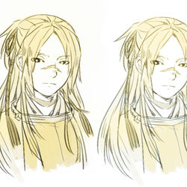
葬物 | Connan
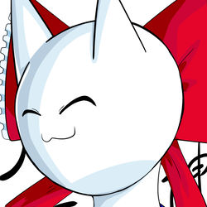
黄云まとめ | solenge

ノラガミ | ゾディアック

供えろ | lokineko
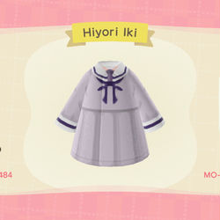
毘沙福 | Connan

Hiyori Iki (Noragami) - ACNH | Katsudon96

夏仕様 | 無二

Re雪 | アトルネ

スイッチ！！ | UhOhSPAGET

夜ト雪 | 今野くりゅ

夏仕様 | 無二
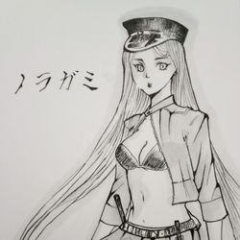
夜と | izumiii _

毘沙門天 | まがり竹

ノラガミまとめ | 初夏

神&神器 | Connan

ひより | 6ft
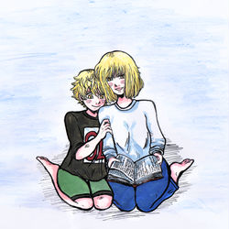
無題 | リオ

——いつも一緒でした | Connan

壱岐ひより | 柊 雷鳴

やと | リオ

夜トと雪音 | Naru Lin 10969

名も無き子 | Connan

ノラガミ | 玖月翔@漫画描きたい…

wip Yato (noragami) | Lysewagner

おだんごより | Connan

Nora Noragami - Fanart | ArthurSirius
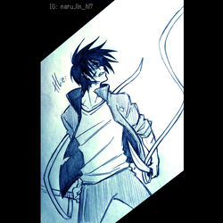
ノラガミ・夜ト | まぐむ
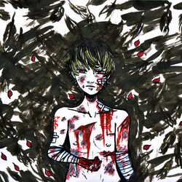
戦い中 | Naru Lin 10969

傷つく | Connan

【Six Character】 | Kumi @usablueny

らくがき | リオ

【水彩】野良神 - 雪音 | Nong

無題 | リオ

無題 | 葵

雪音 Yukine ノラガミ | Sabita Onitsuga

夜卜 Yato ノラガミ | Sabita Onitsuga

ノラガミ落書き | 踏子
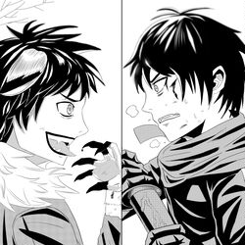
2021 | KUEI

雪音(黑) VS 夜ト | 9min

2020 MISC (LOG) | 亜伽梨

雪音から・・・・ | 葵

🌸 | 木亚措

無題 | リオ

日夜 | aaayan

初うごイラ | 葵
無題 | リオ

